BPR (CKPN & Rasio)
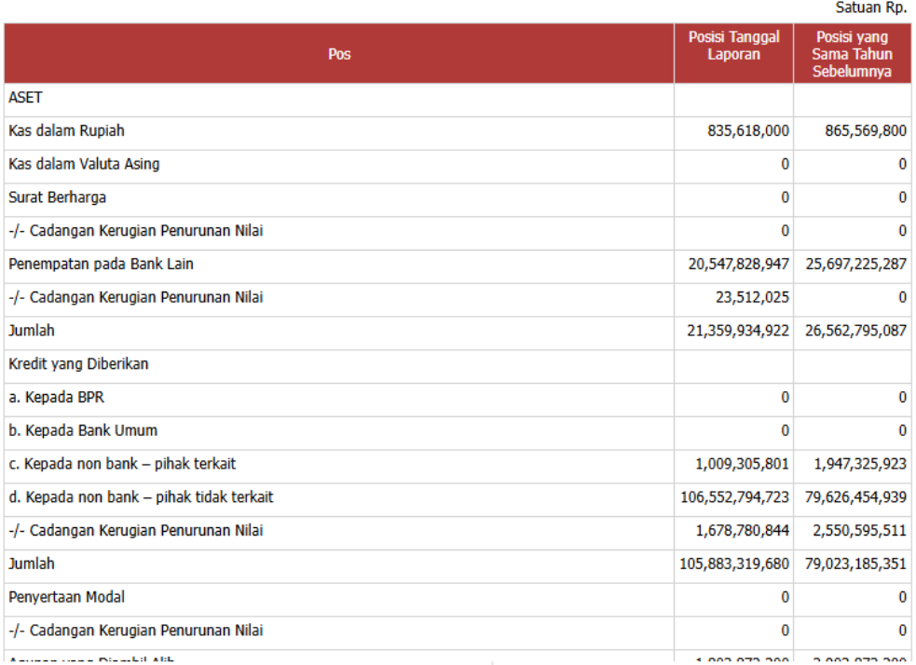
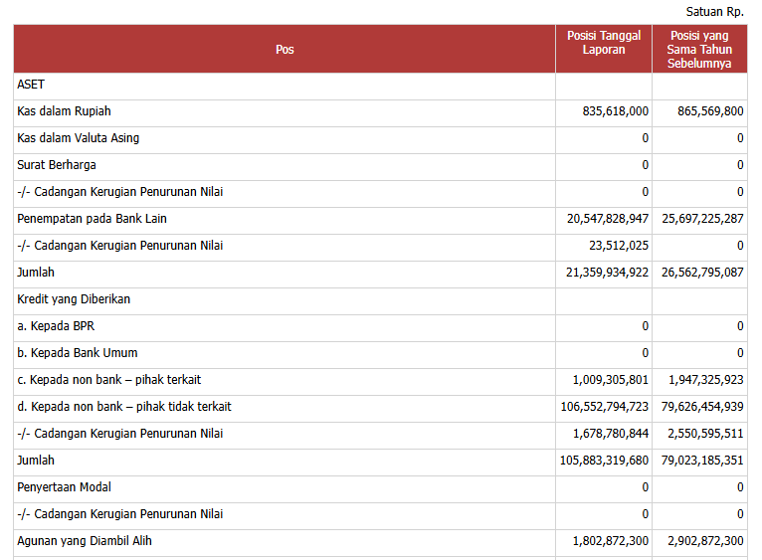
 | Nama Akun
Nama Variabel | 2019 | 2020 | 2021 | 2022 | 2023 | 2024 | Note
NPL_Neto | d. NPL (neto) | d. NPL (neto) | d. NPL (neto) | d. NPL (neto) | c. Non Performing Loan (NPL) Neto | c. Non Performing Loan (NPL) Neto
NPL_Gross | skip | skip | skip | skip | d. Non Performing Loan (NPL) Gross | d. Non Performing Loan (NPL) Gross
ROA | e. ROA | e. ROA | e. ROA | e. ROA | e. Return on Assets (ROA) | e. Return on Assets (ROA)
BOPO | f. BOPO | f. BOPO | f. BOPO | f. BOPO | f. Biaya Operasional terhadap Pendapatan Operasional (BOPO) | f. Biaya Operasional terhadap Pendapatan Operasional (BOPO)
NIM | skip | skip | skip | skip | g. Net Interest Margin (NIM) | g. Net Interest Margin (NIM)
LDR | g. LDR | g. LDR | g. LDR | g. LDR | h. Loan to Deposit Ratio (LDR) | h. Loan to Deposit Ratio (LDR)
KPMM | a. KPMM | a. KPMM | a. KPMM | a. KPMM | a. Kewajiban Penyediaan Modal Minimum (KPMM) | i. Cash Ratio
Cash_Ratio | h. Cash Ratio | h. Cash Ratio | h. Cash Ratio | h. Cash Ratio | i. Cash Ratio
Cadangan_Kerugian_Penurunan_Nilai | -/- Penyisihan Penghapusan Aset Produktif | -/- Penyisihan Penghapusan Aset Produktif | -/- Penyisihan Penghapusan Aset Produktif | -/- Penyisihan Penghapusan Aset Produktif | -/- Penyisihan Penghapusan Aset Produktif | -/- Cadangan Kerugian Penurunan Nilai | Ada beberapa nama akun yang sama buat CKPN, ambil yang satu grup sama "kredit yang diberikan" (contohnya di dua gambar di bawah)
Agunan_yang_Diambil_Alih | Agunan yang Diambil Alih | Agunan yang Diambil Alih | Agunan yang Diambil Alih | Agunan yang Diambil Alih | Agunan yang Diambil Alih | Agunan yang Diambil Alih

BPR (2010 - 2018)
Nama Variabel | Lokasi Laporan | 2010 | 2011 | 2012 | 2013 | 2014 | 2015 | 2016 | 2017 | 2018 | Note
Total Aset | Laporan Neraca | JUMLAH AKTIVA | JUMLAH AKTIVA | JUMLAH AKTIVA | Jumlah Aset | Jumlah Aset | Jumlah Aset | Jumlah Aset | Jumlah Aset | Jumlah Aset
a. Kepada BPR | Laporan Neraca | b. Pada BPR | b. Pada BPR | b. Pada BPR | a. Kepada BPR | a. Kepada BPR | a. Kepada BPR | a. Kepada BPR | a. Kepada BPR | a. Kepada BPR
b. Kepada Bank Umum | Laporan Neraca | a. Pada bank umum | a. Pada bank umum | a. Pada bank umum | b. Kepada Bank Umum | b. Kepada Bank Umum | b. Kepada Bank Umum | b. Kepada Bank Umum | b. Kepada Bank Umum | b. Kepada Bank Umum
c. Kepada non bank – pihak terkait | Laporan Neraca | a. Pihak Terkait | a. Pihak Terkait | a. Pihak Terkait | c. Kepada non bank - pihak terkait | c. Kepada non bank - pihak terkait | c. Kepada non bank - pihak terkait | c. Kepada non bank - pihak terkait | c. Kepada non bank - pihak terkait | c. Kepada non bank - pihak terkait
d. Kepada non bank – pihak tidak terkait | Laporan Neraca | b. Pihak Tidak Terkait | b. Pihak Tidak Terkait | b. Pihak Tidak Terkait | d. Kepada non bank - pihak tidak terkait | d. Kepada non bank - pihak tidak terkait | d. Kepada non bank - pihak tidak terkait | d. Kepada non bank - pihak tidak terkait | d. Kepada non bank - pihak tidak terkait | d. Kepada non bank - pihak tidak terkait
Cadangan Kerugian Penurunan Nilai | Laporan Neraca | Penyisihan Penghapusan Aktiva Produktif -/- | Penyisihan Penghapusan Aktiva Produktif -/- | Penyisihan Penghapusan Aktiva Produktif -/- | Penyisihan Kerugian -/- | Penyisihan Kerugian -/- | Penyisihan Kerugian -/- | Penyisihan Kerugian -/- | Penyisihan Kerugian -/- | Penyisihan Kerugian -/- | Jangan lupa ambil variabel CKPN yang di bagian kredit
Jumlah Kredit | Laporan Neraca | skip | skip | skip | Jumlah Kredit yang Diberikan | Jumlah Kredit yang Diberikan | Jumlah Kredit yang Diberikan | Jumlah Kredit yang Diberikan | Jumlah Kredit yang Diberikan | Jumlah Kredit yang Diberikan
Tabungan | Laporan Neraca | skip | skip | skip | a. Tabungan | a. Tabungan | a. Tabungan | a. Tabungan | a. Tabungan | a. Tabungan
Deposito | Laporan Neraca | skip | skip | skip | b. Deposito | b. Deposito | b. Deposito | b. Deposito | b. Deposito | b. Deposito
Total Liabilitas | Laporan Neraca | skip | skip | skip | Jumlah Kewajiban | Jumlah Kewajiban | Jumlah Kewajiban | Jumlah Kewajiban | Jumlah Kewajiban | Jumlah Kewajiban
Laba tahun berjalan | Laporan Neraca | l. Laba/rugi tahun berjalan | l. Laba/rugi tahun berjalan | l. Laba/rugi tahun berjalan | skip | skip | skip | skip | skip | skip
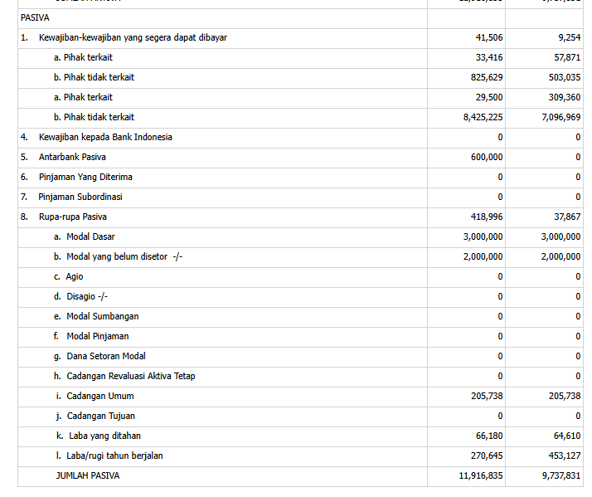
Gambar 1
Total Ekuitas | Laporan Neraca | a. Modal Dasar b. Modal yang belum disetor -/- k. Laba yang ditahan l. Laba/rugi tahun berjalan | a. Modal Dasar b. Modal yang belum disetor -/- k. Laba yang ditahan l. Laba/rugi tahun berjalan | a. Modal Dasar b. Modal yang belum disetor -/- k. Laba yang ditahan l. Laba/rugi tahun berjalan | Jumlah Ekuitas | Jumlah Ekuitas | Jumlah Ekuitas | Jumlah Ekuitas | Jumlah Ekuitas | Jumlah Ekuitas | 1. Khusus tahun 2010-2012, jumlahkan saja nilai akun "a. Modal Dasar", "b. Modal yang belum disetor -/-", "k. Laba yang ditahan", dan "l. Laba/rugi tahun berjalan" untuk mendapatkan total ekuitas. Contohnya lihat di Gambar 1
Agunan_yang_Diambil_Alih | Laporan Neraca | skip | skip | skip | Agunan yang Diambil Alih | Agunan yang Diambil Alih | Agunan yang Diambil Alih | Agunan yang Diambil Alih | Agunan yang Diambil Alih | Agunan yang Diambil Alih
Jumlah Pendapatan Bunga | Laporan Laba Rugi | - Bunga | - Bunga | - Bunga | Jumlah Pendapatan Bunga | Jumlah Pendapatan Bunga | Jumlah Pendapatan Bunga | Jumlah Pendapatan Bunga | Jumlah Pendapatan Bunga | Jumlah Pendapatan Bunga
JUMLAH PENDAPATAN OPERASIONAL | Laporan Laba Rugi | Jumlah Pendapatan Operasional | Jumlah Pendapatan Operasional | Jumlah Pendapatan Operasional | JUMLAH PENDAPATAN OPERASIONAL | JUMLAH PENDAPATAN OPERASIONAL | JUMLAH PENDAPATAN OPERASIONAL | JUMLAH PENDAPATAN OPERASIONAL | JUMLAH PENDAPATAN OPERASIONAL | JUMLAH PENDAPATAN OPERASIONAL
JUMLAH BEBAN OPERASIONAL | Laporan Laba Rugi | Jumlah Beban Operasional | Jumlah Beban Operasional | Jumlah Beban Operasional | JUMLAH BEBAN OPERASIONAL | JUMLAH BEBAN OPERASIONAL | JUMLAH BEBAN OPERASIONAL | JUMLAH BEBAN OPERASIONAL | JUMLAH BEBAN OPERASIONAL | JUMLAH BEBAN OPERASIONAL
LABA (RUGI) OPERASIONAL | Laporan Laba Rugi | Laba/Rugi sebelum Pajak Penghasilan (PPh) | Laba/Rugi sebelum Pajak Penghasilan (PPh) | Laba/Rugi sebelum Pajak Penghasilan (PPh) | LABA (RUGI) BERSIH | LABA (RUGI) BERSIH | LABA (RUGI) BERSIH | LABA (RUGI) BERSIH | LABA (RUGI) BERSIH | LABA (RUGI) BERSIH
Non Performing Loan (NPL) Gross | Laporan Informasi Lainnya | skip | skip | skip | skip | skip | skip | skip | skip | skip
Non Performing Loan (NPL) Neto | Laporan Informasi Lainnya | a. Kepada pihak terkait b. Kepada pihak tidak terkait | a. Kepada pihak terkait b. Kepada pihak tidak terkait | 4. NPL net (%) | a. NPL net | a. NPL net | a. NPL net | a. NPL net | a. NPL net | a. NPL net | 1. Khusus tahun 2010-2011, jumlahkan saja nilai pada akun "a. Kepada pihak terkait" dan "b. Kepada pihak tidak terkait" bagian kolom "KL", "D", "M" untuk mendapat NPL (abaikan kolom L & Jumlah) contohnya ada di gambar bawah (Gambar 2)
ROA | Laporan Informasi Lainnya | skip | skip | 7. Return on Asset / ROA (%) | d. ROA | d. ROA | d. ROA | d. ROA | d. ROA | d. ROA
BOPO | Laporan Informasi Lainnya | skip | skip | skip | g. BOPO | g. BOPO | g. BOPO | g. BOPO | g. BOPO | g. BOPO
NIM | Laporan Informasi Lainnya | skip | skip | skip | skip | skip | skip | skip | skip | skip
LDR | Laporan Informasi Lainnya | skip | skip | 6. Loan to Deposit Ratio / LDR (%) | c. LDR | c. LDR | c. LDR | c. LDR | c. LDR | c. LDR
Kewajiban Penyediaan Modal Minimum (KPMM) | Laporan Informasi Lainnya | skip | skip | 5. Rasio KPMM (%) | b. KPMM | b. KPMM | b. KPMM | b. KPMM | b. KPMM | b. KPMM
Cash Ratio | Laporan Informasi Lainnya | skip | skip | skip | h. Cash Ratio | h. Cash Ratio | h. Cash Ratio | h. Cash Ratio | h. Cash Ratio | h. Cash Ratio

Gambar 2

 |  | skip = biarkan missing value

